Notice


Aide à la création de mélanges de couverts végétaux

2 ème étape : Si vous le souhaitez, dans la colonne "Ajuster vos doses", vous pouvez modifier les doses conseillées en fonction de vos types de sols, rotation, objectifs, ...
Par défaut, le s graphiques correspondent au mélange conseillé. Pour visualiser les indicateurs du mélange que vous avez ajusté, cocher la case "mélange ajusté".

3 ème étape : En fonction de votre mélange, le tableur va vous permettre de visualiser plusieurs paramètres :
- la répartition des espèces dans le mélange,
- la densité de pieds de chacune des espèces,
- la complémentarité des espèces (% de plantes hautes pour le rôle de tuteur, % de plante à biomasse intermédiare, % de plante basse pour "boucher les trous"). Idem sur la complémentarité des systèmes racinaires.

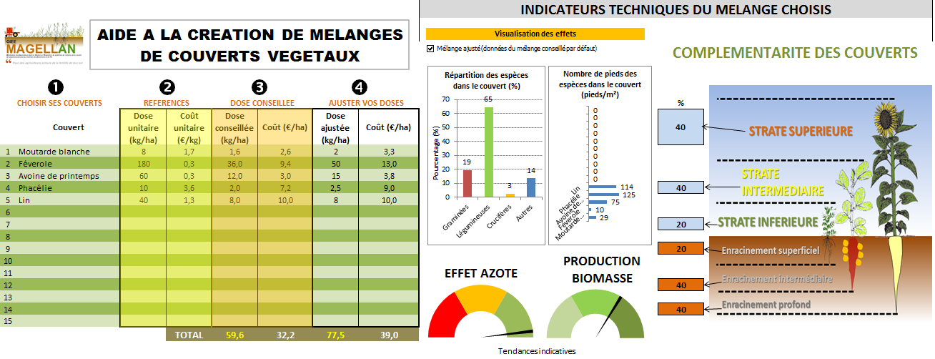

1 ère étape : séléctionner les couverts composant votre mélange.
Dans la colonne "Références", le tableur vous rappelle les doses en pure et le coût (€/kg).
Dans la colonne "Dose conseillée", le tableur vous fait une proposition de dose pour chaque espèce du mélange.

A titre indicatif, le tableur vous donne des tendances de production d'azote ou de biomasse.
Coût et quantité par espèce et pour la totalité du mélange.

Simulateur Couverts
 |  |  |  |  |  |  |  | INDICATEURS TECHNIQUES DU MELANGE CHOISIS
AIDE A LA CREATION DE MELANGES DE COUVERTS VEGETAUX
Visualisation des effets

 |  |  |  |  |  |  |  |  | COMPLEMENTARITE DES COUVERTS
❶
❷
❸
❹
Répartition des espèces dans le couvert (%)
 | NB Pieds
 | 0
 | 0
 | 0
 | 0
 | 0
 | 0
 | 0
 | 0
 | 0
 | 0
 | 0
 | 0
 | 0
 | 0
 | 0
Nombre de pieds des espèces dans le couvert (pieds/m²)
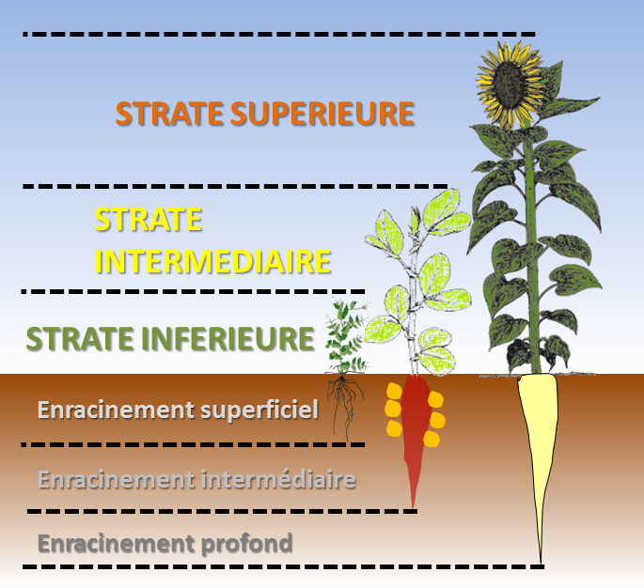

CHOISIR SES COUVERTS |  | REFERENCES |  | DOSE CONSEILLEE |  | AJUSTER VOS DOSES |  |  | % |  |  |  |  |  |  |  |  |  |  |  |  |  |  | Conseillé |  |  |  |  | Ajusté |  |  |  | PMG | NB pieds Conseillé | NB ajusté
 | Couvert | Dose unitaire (kg/ha) | Coût unitaire (€/kg) | Dose conseillée (kg/ha) | Coût (€/ha) | Dose ajustée (kg/ha) | Coût (€/ha) |  | 0 |  | Conseillé Biomasse | Dose | Note | Conseillé Azote | Dose | Note | Ajusté Biomasse | Dose | Note | Ajusté max | Ajustée Azote | Dose | Note |  | Graminées | Legumineuse | Crucifères | Autres | Graminées | Legumineuse | Crucifères | Autres |  |  |  | Couvert | NB Pieds
1 |  |  |  |  |  |  |  |  |  |  |  |  |  |  |  |  |  | 0 |  |  |  | 0 |  |  |  |  |  |  |  |  |  | 0
2 |  |  |  |  |  |  |  |  |  |  |  |  |  |  |  |  |  | 0 |  |  |  | 0 |  |  |  |  |  |  |  |  |  | 0
3 |  |  |  |  |  |  |  |  |  |  |  |  |  |  |  |  |  | 0 |  |  |  | 0 |  |  |  |  |  |  |  |  |  | 0
4 |  |  |  |  |  |  |  |  | 0 |  |  |  |  |  |  |  |  | 0 |  |  |  | 0 |  |  |  |  |  |  |  |  |  | 0
5 |  |  |  |  |  |  |  |  |  |  |  |  |  |  |  |  |  | 0 |  |  |  | 0 |  |  |  |  |  |  |  |  |  | 0
6 |  |  |  |  |  |  |  |  |  |  |  |  |  |  |  |  |  | 0 |  |  |  | 0 |  |  |  |  |  |  |  |  |  | 0
7 |  |  |  |  |  |  |  |  | 0 |  |  |  |  |  |  |  |  | 0 |  |  |  | 0 |  |  |  |  |  |  |  |  |  | 0
8 |  |  |  |  |  |  |  |  |  |  |  |  |  |  |  |  |  | 0 |  |  |  | 0 |  |  |  |  |  |  |  |  |  | 0
PRODUCTION BIOMASSE
 | 33 | 0
 | 33 | 2
 | 33 | 196
 | 99
9 |  |  |  |  |  |  |  |  | 0 |  |  |  |  |  |  |  |  | 0 |  |  |  | 0 |  |  |  |  |  |  |  |  |  | 0
EFFET AZOTE
 | 33 | 0
 | 33 | 2
 | 33 | 196
 | 99
10 |  |  |  |  |  |  |  |  |  |  |  |  |  |  |  |  |  | 0 |  |  |  | 0 |  |  |  |  |  |  |  |  |  | 0
11 |  |  |  |  |  |  |  |  |  |  |  |  |  |  |  |  |  | 0 |  |  |  | 0 |  |  |  |  |  |  |  |  |  | 0
12 |  |  |  |  |  |  |  |  | 0 |  |  |  |  |  |  |  |  | 0 |  |  |  | 0 |  |  |  |  |  |  |  |  |  | 0
13 |  |  |  |  |  |  |  |  |  |  |  |  |  |  |  |  |  | 0 |  |  |  | 0 |  |  |  |  |  |  |  |  |  | 0
14 |  |  |  |  |  |  |  |  | 0 |  |  |  |  |  |  |  |  | 0 |  |  |  | 0 |  |  |  |  |  |  |  |  |  | 0
15 |  |  |  |  |  |  |  |  |  |  |  |  |  |  |  |  |  | 0 |  |  |  | 0 |  |  |  |  |  |  |  |  |  | 0
 | 1 |  | TOTAL | 0.0 | 0.0 | 0.0 | 0.0 |  |  | Total | 0 | 0.0 | 0.0 | 0.0 | 0.0 | 0.0 | 0.0 |  | 0.0 | 200.0 | 0.0 |  |  | SOMME | 0 | 0 | 0 | 0 | 0 | 0 | 0 | 0
Tendances indicatives
 |  |  |  |  |  |  |  |  |  | Maximum | 4 | 200 |  | 4 | 200 |  | 200 |  |  |  | 0 |  |  | Maximum | 0.0 | 0.0 | 0.0 | 0.0 | 0.0 | 0.0 | 0.0 | 0.0
 |  |  |  |  |  |  |  |  |  | % | 0 |  | 0 | 0 |  | 0 | 0 |  | 0 |  | 0 |  |  | % | #DIV/0! | #DIV/0! | #DIV/0! | #DIV/0! | #DIV/0! | #DIV/0! | #DIV/0! | #DIV/0!
 |  |  |  |  |  |  |  |  |  |  | FALSE

 |  | TYPE | NB | % | NB conseillé | NB Ajusté
 |  | Graminées | #DIV/0! | #DIV/0! | #DIV/0! | #DIV/0!
 |  | Légumineuses | #DIV/0! | #DIV/0! | #DIV/0! | #DIV/0!
 |  | Crucifères | #DIV/0! | #DIV/0! | #DIV/0! | #DIV/0!
 |  | Autres | #DIV/0! | #DIV/0! | #DIV/0! | #DIV/0!

 |  | HAUTEUR | NB | %
 |  | Basse | 0 | 0
 |  | Intermédiaire | 0 | 0
 |  | Haute | 0 | 0

 |  | RACINES | NB | %
 |  | Superficiel | 0 | 0
 |  | Intermédiaire | 0 | 0
 |  | Profonde | 0 | 0

BDD
Couvert | Type | Hauteur | Racine | Biomasse | Piégeage N | Fourniture N | Coût | Dose/ha | PMG (g)

Les coûts, dose/ha et PMG peuvent être modifiés
Avoine bresilienne | graminée | 2 | 2 | 1.8 | 2 | 2.5 | 1.7 | 35 | 35 | 87.5 | 63
Avoine de printemps | graminée | 2 | 2 | 1 | 2 | 1.5 | 0.25 | 60 | 20 | 90 | 60
Avoine d'hiver | graminée | 2 | 2 | 1 | 2 | 1.5 | 0.25 | 60 | 20 | 90 | 60
Cameline | Crucifère | 1 | 1 | 6 | 3 | 7 | 5.7 | 5 | 1.2 | 35 | 30
Colza | Crucifère | 2 | 3 | 20 | 3 | 7 | 2.49 | 5 | 6 | 35 | 100
Fénugrec | Légumineuse | 1 | 1 | 1.5 |  | 4 | 2.6 | 30 | 22 | 120 | 45
Féverole | Légumineuse | 3 | 3 | 0.4 |  | 1.5 | 0.26 | 180 | 500 | 270 | 72
Gesse | Légumineuse | 1 | 2 | 1.2 |  | 3 | 2.2 | 50 | 180 | 150 | 60
Lentille fourragère | Légumineuse | 1 | 1 | 1.2 |  | 3 | 2.75 | 45 | 22 | 135 | 54
Lin | Linacée | 1 | 1 | 1 | 2 | 1 | 1.25 | 40 | 7 | 40 | 40
Lotier Corniculé | Légumineuse | 1 | 3 | 7 |  | 14 | 9 | 10 | 1.1 | 140 | 70
Luzerne Flamande | Légumineuse | 1 | 3 | 9 |  | 20 | 5.69 | 8 | 2 | 160 | 72
Mélilot | Légumineuse | 1 | 3 | 3.5 |  | 7 | 4.95 | 20 | 2 | 140 | 70
Millet perlé | Graminée | 3 | 3 | 5 | 1 | 6 | 2.99 | 15 | 8 | 90 | 75
Minette | Légumineuse | 1 | 2 | 7 |  | 14 | 4.9 | 10 | 1.7 | 140 | 70
Moha fourrager | graminée | 3 | 3 | 3 | 2 | 4.5 | 1.49 | 20 | 5 | 90 | 60
Moutarde blanche | Crucifère | 3 | 3 | 12 | 3 | 5 | 1.65 | 8 | 7 | 40 | 96
Moutarde brune | Crucifère | 3 | 3 | 28 | 3 | 14 | 8.4 | 3 | 2.5 | 42 | 84
Moutarde d'Abyssinie | Crucifère | 3 | 3 | 14 | 3 | 7 | 5.15 | 6 | 6 | 42 | 84
Niger | Composée | 2 | 2 | 6 | 2 | 11 | 4.1 | 8 | 3 | 88 | 48
Phacélie | Hydrophyllacée | 2 | 2 | 6 | 2 | 4 | 3.59 | 10 | 2 | 40 | 60
Pois fourrager | Légumineuse | 2 | 2 | 0.8 |  | 1.5 | 1.49 | 100 | 100 | 150 | 80
Pois protéagineux | Légumineuse | 2 | 2 | 0.2 |  | 0.55 | 0.2 | 200 | 200 | 110 | 40
Radis chinois | Crucifère | 2 | 3 | 6 | 3 | 3.5 | 5.1 | 10 | 8 | 35 | 60
Radis fourrager | Crucifère | 3 | 3 | 10 | 3 | 3 | 2.99 | 12 | 9 | 36 | 120
Ray-grass Italien | graminée | 2 | 2 | 10 | 3 | 4.5 | 2.05 | 20 | 2 | 90 | 200
Sainfoin (cosse) | Légumineuse | 1 | 3 | 0.7 |  | 1 | 1.99 | 130 | 22 | 130 | 91
Sainfoin (décortiqué) | Légumineuse | 1 | 3 | 2 |  | 3.2 | 2.79 | 40 | 22 | 128 | 80
Sarrasin | Polygonacée | 2 | 1 | 2 | 3 | 2.5 | 2.1 | 35 | 25 | 87.5 | 70
Seigle forestier | graminée | 3 | 3 | 3 | 1 | 3.5 | 1.1 | 25 | 30 | 87.5 | 75
Seigle fourrager | graminée | 3 | 3 | 1.2 | 2 | 1.5 | 1.5 | 60 | 45 | 90 | 72
Sorgho fourrager | graminée | 3 | 3 | 6.2 | 3 | 6 | 4.74 | 15 | 30 | 90 | 93
Tournesol | Composée | 3 | 3 | 1.5 | 3 | 1.8 | 0.2 | 50 | 60 | 90 | 75
Trèfle Blanc | Légumineuse | 1 | 2 | 18 |  | 40 | 5.8 | 4 | 0.6 | 160 | 72
Trèfle d'Alexandrie | Légumineuse | 1 | 2 | 3.5 |  | 10 | 2.39 | 15 | 2.5 | 150 | 52.5
Trèfle de Micheli | Légumineuse | 1 | 2 | 7 |  | 15 | 3.99 | 10 | 0.8 | 150 | 70
Trèfle de perse | Légumineuse | 1 | 2 | 3 |  | 6 | 5.85 | 20 | 2 | 120 | 60
Trèfle incarnat | Légumineuse | 1 | 2 | 6 |  | 10 | 2.69 | 15 | 2.5 | 150 | 90
Trèfle violet | Légumineuse | 1 | 2 | 4 |  | 10 | 5.8 | 15 | 1.9 | 150 | 60
Vesce commune | Légumineuse | 1 | 2 | 1 |  | 3 | 1.85 | 50 | 60 | 150 | 50
Vesce pourpre | Légumineuse | 1 | 2 | 2.2 |  | 3.8 | 1.99 | 40 | 60 | 152 | 88
Vesce velue | Légumineuse | 1 | 2 | 2.5 |  | 4.3 | 3.13 | 35 | 60 | 150.5 | 87.5

